Ranking PiN_DMC>3,5T
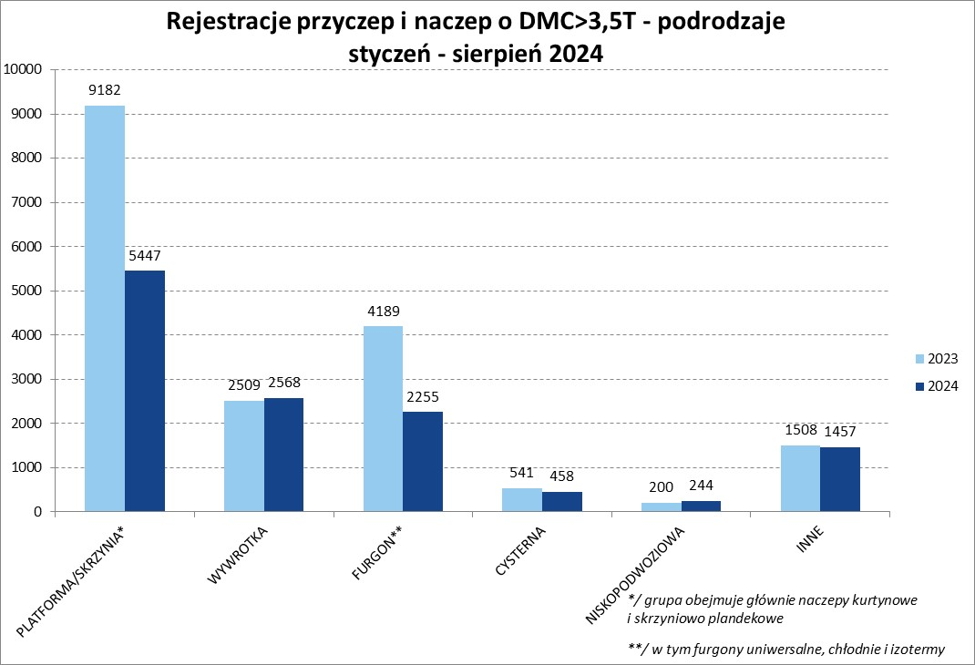
PZPM |  |  |  |  |  | 2024-09-11
Pierwsze rejestracje NOWYCH przyczep i naczep* o DMC>3,5T, udział w rynku %
First Registrations of NEW Trailers & Semi-Trailers with GVW>3.5T, Market Share %
 |  |  |  |  |  | Sztuki / Units
Pozycja | Marka | Rok narastająco Styczeń - Sierpień
 |  | YTD January - August
 |  | 2024 |  | 2023 |  | Zmiana % r/r
No. | Make
 |  | Ogółem | Udział % | Ogółem | Udział % | Change % y/y
 |  | Total | Mkt shr % | Total | Mkt shr %
1 | SCHMITZ CARGOBULL | 2571 | 20.69% | 4728 | 26.08% | -45.6%
2 | KRONE | 1590 | 12.79% | 3270 | 18.04% | -51.4%
3 | WIELTON | 1553 | 12.49% | 2578 | 14.22% | -39.8%
4 | KOEGEL | 1240 | 9.98% | 1086 | 5.99% | 14.2%
5 | WECON | 456 | 3.67% | 560 | 3.09% | -18.6%
6 | SCHWARZMUELLER | 426 | 3.43% | 498 | 2.75% | -14.5%
7 | KEMPF | 337 | 2.71% | 307 | 1.69% | 9.8%
8 | BODEX | 336 | 2.70% | 426 | 2.35% | -21.1%
9 | ZASŁAW | 260 | 2.09% | 216 | 1.19% | 20.4%
10 | KAESSBOHRER | 231 | 1.86% | 262 | 1.45% | -11.8%
11 | FLIEGL | 229 | 1.84% | 285 | 1.57% | -19.6%
12 | MEGA | 199 | 1.60% | 362 | 2.00% | -45.0%
13 | INTER CARS - FEBER | 192 | 1.54% | 238 | 1.31% | -19.3%
14 | BERGER | 133 | 1.07% | 234 | 1.29% | -43.2%
15 | MEILLER-KIPPER | 132 | 1.06% | 83 | 0.46% | 59.0%
16 | CIMC | 128 | 1.03% | 193 | 1.06% | -33.7%
17 | BENALU | 121 | 0.97% | 177 | 0.98% | -31.6%
18 | GT TRAILERS/GNIOTPOL | 110 | 0.89% | 187 | 1.03% | -41.2%
19 | D-TEC | 102 | 0.82% | 72 | 0.40% | 41.7%
20 | MHS | 89 | 0.72% | 111 | 0.61% | -19.8%
 | Pozostałe / Others | 1994 | 16.0% | 2256 | 12.4% | -11.6%
 | OGÓŁEM / TOTAL | 12429 | 100% | 18129 | 100% | -31.4%
*/ bez rejestracji czasowych
Źródło: analizy PZPM na podstawie CEP
Source: PZPM analysis based on Central Register of Vehicles

Ranking Naczepy DMC>3,5T
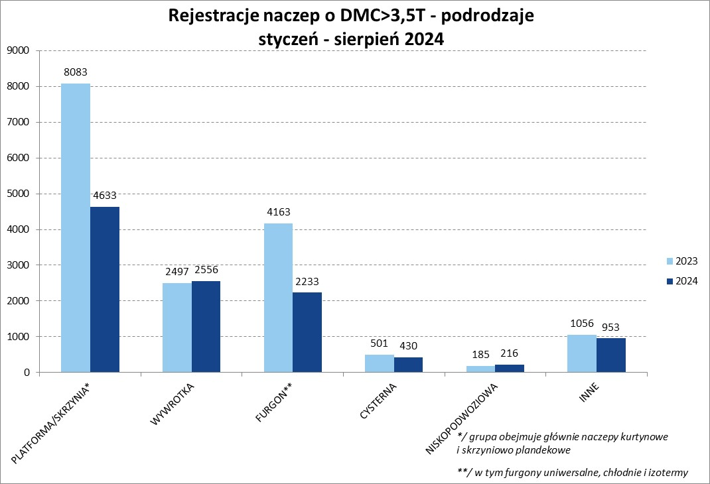

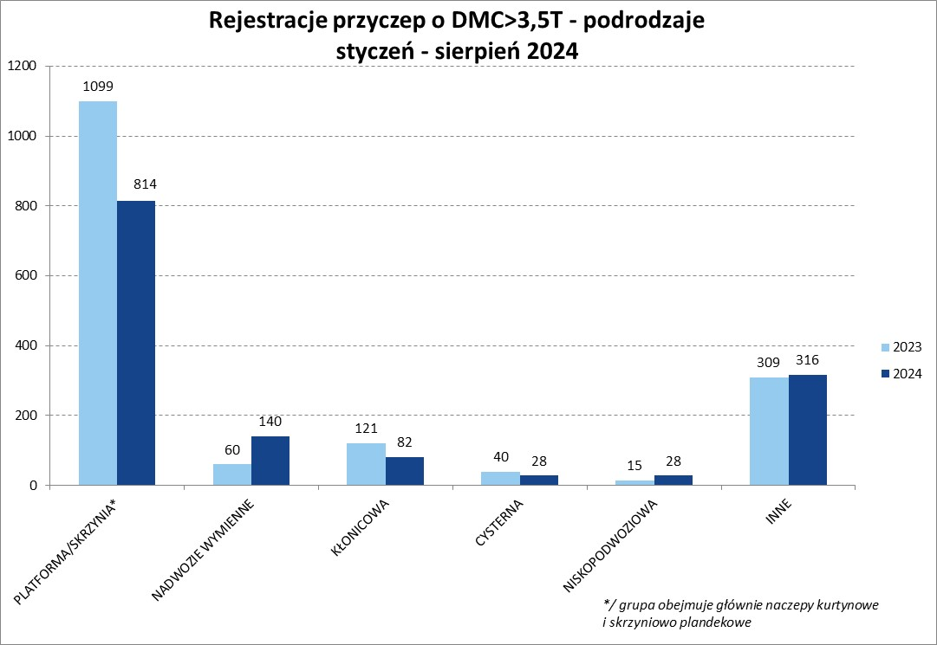
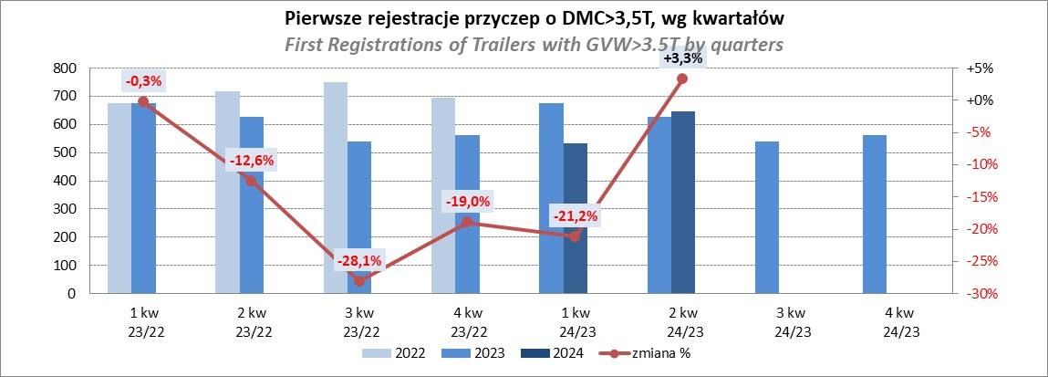
PZPM |  |  |  |  |  | 2024-09-11
Pierwsze rejestracje NOWYCH naczep* o DMC>3,5T, udział w rynku %
First Registrations of NEW Semi-Trailers with GVW>3.5T, Market Share %
 |  |  |  |  |  | Sztuki
Pozycja | Marka | Rok narastająco Styczeń - Sierpień
 |  | YTD January - August
 |  | 2024 |  | 2023 |  | Zmiana % r/r
No. | Make
 |  | Ogółem | Udział % | Ogółem | Udział % | Change % y/y
 |  | Total | Mkt shr % | Total | Mkt shr %
1 | SCHMITZ CARGOBULL | 2566 | 23.3% | 4721 | 28.64% | -45.6%
2 | KRONE | 1580 | 14.3% | 3266 | 19.81% | -51.6%
3 | WIELTON | 1284 | 11.7% | 2355 | 14.29% | -45.5%
4 | KOEGEL | 1240 | 11.3% | 1083 | 6.57% | 14.5%
5 | SCHWARZMUELLER | 413 | 3.7% | 488 | 2.96% | -15.4%
6 | KEMPF | 337 | 3.1% | 307 | 1.86% | 9.8%
7 | BODEX | 331 | 3.0% | 418 | 2.54% | -20.8%
8 | ZASŁAW | 234 | 2.1% | 185 | 1.12% | 26.5%
9 | KAESSBOHRER | 213 | 1.9% | 249 | 1.51% | -14.5%
10 | FLIEGL | 207 | 1.9% | 268 | 1.63% | -22.8%
11 | MEGA | 198 | 1.8% | 362 | 2.20% | -45.3%
12 | INTER CARS - FEBER | 192 | 1.7% | 238 | 1.44% | -19.3%
13 | BERGER | 133 | 1.2% | 234 | 1.42% | -43.2%
14 | CIMC | 128 | 1.2% | 193 | 1.17% | -33.7%
15 | BENALU | 121 | 1.1% | 177 | 1.07% | -31.6%
16 | MEILLER-KIPPER | 110 | 1.0% | 61 | 0.37% | 80.3%
17 | D-TEC | 102 | 0.9% | 72 | 0.44% | 41.7%
18 | FFB FELDBINDER | 88 | 0.8% | 59 | 0.36% | 49.2%
19 | CHEREAU | 79 | 0.7% | 122 | 0.74% | -35.2%
20 | STAS | 76 | 0.7% | 122 | 0.74% | -37.7%
 | Pozostałe / Others | 1389 | 12.6% | 1505 | 9.1% | -7.7%
 | OGÓŁEM / TOTAL | 11021 | 100% | 16485 | 100% | -33.1%
*/ bez rejestracji czasowych
Źródło: analizy PZPM na podstawie CEP
Source: PZPM analysis based on Central Register of Vehicles

Przyczepy lekkie
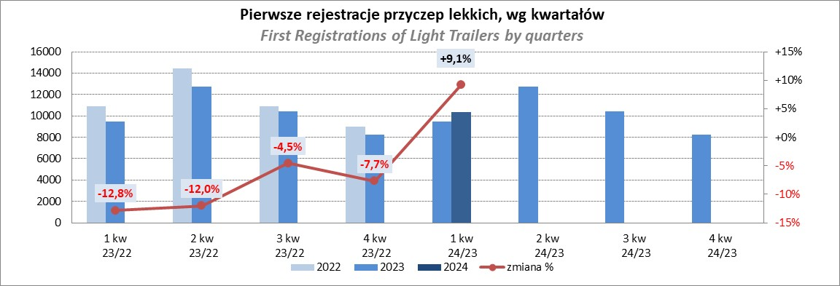
PZPM |  |  |  |  |  | 2024-09-11
Pierwsze rejestracje NOWYCH przyczep lekkich*, udział w rynku %
First Registrations of NEW Light Trailers*, Market Share %
 |  |  |  |  |  | Sztuki / Units
Pozycja | Marka | Rok narastająco Styczeń - Sierpień
 |  | YTD January - August
 |  | 2024 |  | 2023 |  | Zmiana % r/r
No. | Make
 |  | Ogółem | Udział % | Ogółem | Udział % | Change % y/y
 |  | Total | Mkt shr % | Total | Mkt shr %
1 | NEPTUN-SORELPOL | 8522 | 26.07% | 7941 | 27.13% | 7.3%
2 | TEMARED | 7840 | 23.98% | 6486 | 22.16% | 20.9%
3 | NIEWIADÓW | 1969 | 6.02% | 2394 | 8.18% | -17.8%
4 | ZASŁAW | 1882 | 5.76% | 1778 | 6.07% | 5.8%
5 | FARO | 1576 | 4.82% | 1156 | 3.95% | 36.3%
6 | BRENDERUP-THULE TRAILERS | 1299 | 3.97% | 564 | 1.93% | 130.3%
7 | RYDWAN | 1183 | 3.62% | 1175 | 4.01% | 0.7%
8 | MARTZ | 848 | 2.59% | 967 | 3.30% | -12.3%
9 | WIDPOL | 699 | 2.14% | 697 | 2.38% | 0.3%
10 | FRACHT | 681 | 2.08% | 405 | 1.38% | 68.1%
11 | WIOLA | 601 | 1.84% | 615 | 2.10% | -2.3%
12 | LORRIES | 453 | 1.39% | 400 | 1.37% | 13.3%
13 | MASTER-TECH | 427 | 1.31% | 387 | 1.32% | 10.3%
14 | GŁOWACZ | 390 | 1.19% | 357 | 1.22% | 9.2%
15 | STIM | 346 | 1.06% | 255 | 0.87% | 35.7%
16 | W.N.P. M.SUSKI | 340 | 1.04% | 286 | 0.98% | 18.9%
17 | SPAWLINE | 274 | 0.84% | 306 | 1.05% | -10.5%
18 | MER | 238 | 0.73% | 139 | 0.47% | 71.2%
19 | MIRO-CAR1 | 217 | 0.66% | 189 | 0.65% | 14.8%
20 | BLYSS | 201 | 0.61% | 134 | 0.46% | 50.0%
 | Pozostałe / Others | 2709 | 8.3% | 2642 | 9.0% | 2.5%
 | OGÓŁEM / TOTAL | 32695 | 100% | 29273 | 100% | 11.7%
*/ bez rejestracji czasowych
Źródło: analizy PZPM na podstawie CEP
Source: PZPM analysis based on Central Register of Vehicles

Ranking_P-CR
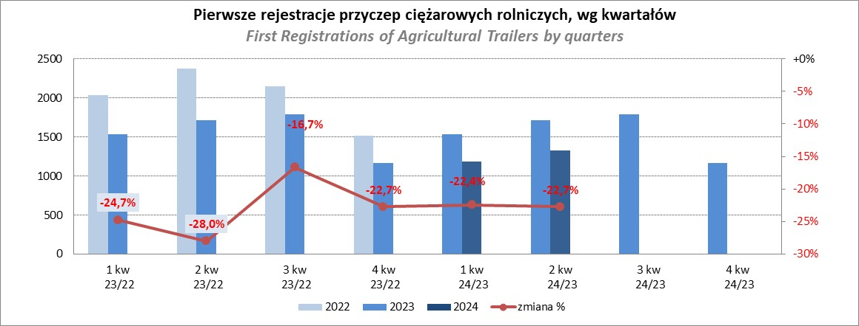
PZPM |  |  |  |  |  | 2024-09-11
Pierwsze rejestracje NOWYCH przyczep ciężarowych rolniczych*, udział w rynku %
First Registrations of NEW Agricultural Trailers*, Market Share %
 |  |  |  |  |  | Sztuki / Units
Pozycja | Marka | Rok narastająco Styczeń - Sierpień
 |  | YTD January - August
 |  | 2024 |  | 2023 |  | Zmiana % r/r
No. | Make
 |  | Ogółem | Udział % | Ogółem | Udział % | Change % y/y
 |  | Total | Mkt shr % | Total | Mkt shr %
1 | PRONAR | 974 | 25.40% | 1607 | 34.26% | -39.4%
2 | METAL-FACH | 565 | 14.74% | 577 | 12.30% | -2.1%
3 | METALTECH | 348 | 9.08% | 394 | 8.40% | -11.7%
4 | WIELTON | 277 | 7.22% | 380 | 8.10% | -27.1%
5 | JOSKIN | 235 | 6.13% | 86 | 1.83% | 173.3%
6 | MEPROZET | 182 | 4.75% | 122 | 2.60% | 49.2%
7 | ZASŁAW | 178 | 4.64% | 200 | 4.26% | -11.0%
8 | PPHU WODZIŃSKI | 137 | 3.57% | 236 | 5.03% | -41.9%
9 | POMOT | 107 | 2.79% | 83 | 1.77% | 28.9%
10 | TECHMONT | 78 | 2.03% | 83 | 1.77% | -6.0%
11 | FLIEGL | 74 | 1.93% | 74 | 1.58% | 0.0%
12 | MARPOL | 69 | 1.80% | 166 | 3.54% | -58.4%
13 | URSUS | 67 | 1.75% | 66 | 1.41% | 1.5%
14 | CYNKOMET | 58 | 1.51% | 75 | 1.60% | -22.7%
15 | BBC | 44 | 1.15% | 120 | 2.56% | -63.3%
 | Pozostałe / Others | 441 | 11.5% | 421 | 9.0% | 4.8%
 | OGÓŁEM / TOTAL | 3834 | 100% | 4690 | 100% | -18.3%
*/ bez rejestracji czasowych
Źródło: analizy PZPM na podstawie CEP
Source: PZPM analysis based on Central Register of Vehicles

Ranking_CR
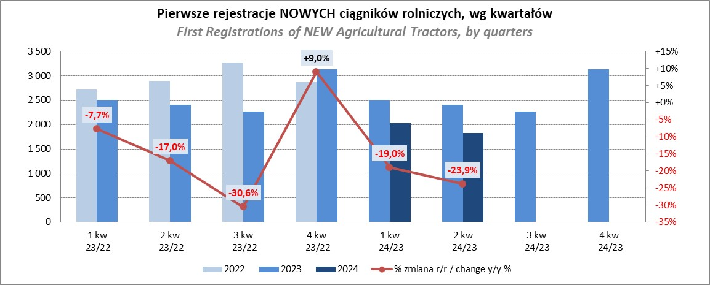
PZPM |  |  |  |  |  | 2024-09-11
Pierwsze rejestracje NOWYCH ciągników rolniczych*, udział w rynku %
First Registrations of NEW Agricultural Tractors*, Market Share %
 |  |  |  |  |  | Sztuki / Units
Pozycja | Marka | Rok narastająco Styczeń - Sierpień
 |  | YTD January - August
 |  | 2024 |  | 2023 |  | Zmiana % r/r
No. | Make
 |  | Ogółem | Udział % | Ogółem | Udział % | Change % y/y
 |  | Total | Mkt shr % | Total | Mkt shr %
1 | JOHN DEERE | 801 | 15.46% | 1,072 | 17.18% | -25.3%
2 | NEW HOLLAND | 618 | 11.93% | 954 | 15.29% | -35.2%
3 | KUBOTA | 613 | 11.83% | 707 | 11.33% | -13.3%
4 | DEUTZ-FAHR | 441 | 8.51% | 545 | 8.74% | -19.1%
5 | CASE IH | 388 | 7.49% | 362 | 5.80% | 7.2%
6 | CLAAS | 342 | 6.60% | 267 | 4.28% | 28.1%
7 | MASSEY FERGUSON | 304 | 5.87% | 325 | 5.21% | -6.5%
8 | SOLIS | 238 | 4.59% | 225 | 3.61% | 5.8%
9 | FENDT | 228 | 4.40% | 222 | 3.56% | 2.7%
10 | VALTRA | 213 | 4.11% | 318 | 5.10% | -33.0%
11 | FARMTRAC | 187 | 3.61% | 281 | 4.50% | -33.5%
12 | ARBOS | 110 | 2.12% | 109 | 1.75% | 0.9%
13 | STEYR | 106 | 2.05% | 157 | 2.52% | -32.5%
14 | ZETOR | 99 | 1.91% | 212 | 3.40% | -53.3%
15 | LANDINI | 79 | 1.52% | 55 | 0.88% | 43.6%
 | Pozostałe / Others | 414 | 8.0% | 427 | 6.8% | -3.0%
 | OGÓŁEM / TOTAL | 5,181 | 100% | 6,238 | 100% | -16.9%
*Pojazdy zarejestrowane jako Ciągniki Rolnicze bez wyróżnionych jako potencjalne ATV / UTV
** Liczby zawierają rejestracje czasowe na koniec miesięcy
Źródło: analizy PZPM na podstawie CEP
*Vehicles registered as Agricultural Tractors without considered as ATV / UTV
Source: PZPM analysis based on Central Register of Vehicles

